工作表1
時空裂縫05_結盟秦軍宣告
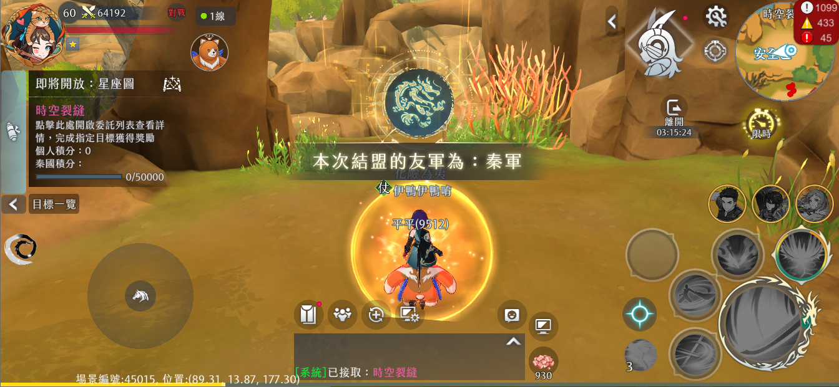
2
 | 1 | 麻煩補充進度條增加以後的示意圖

 | 2 | 麻煩提供陣營動態以便程式實作

1

